단위테스트
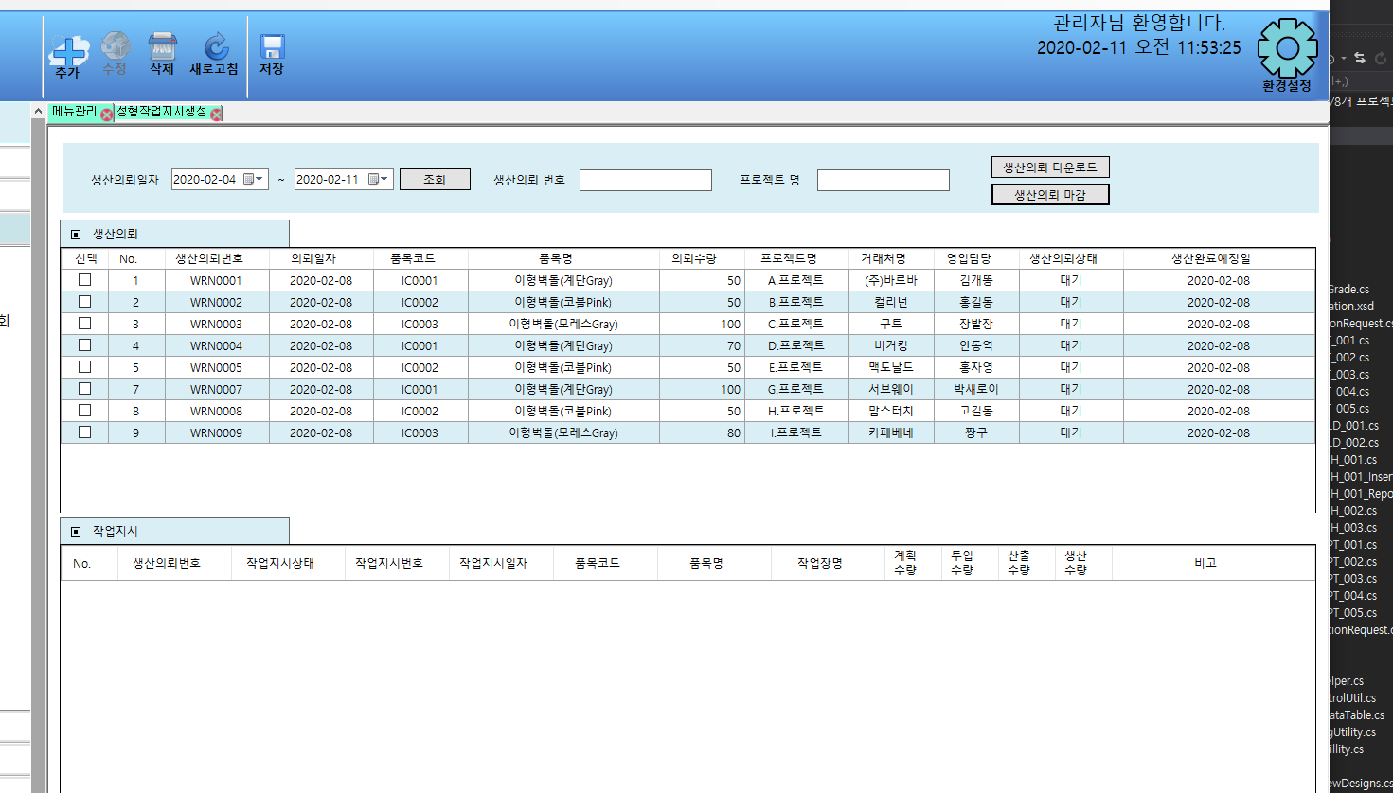
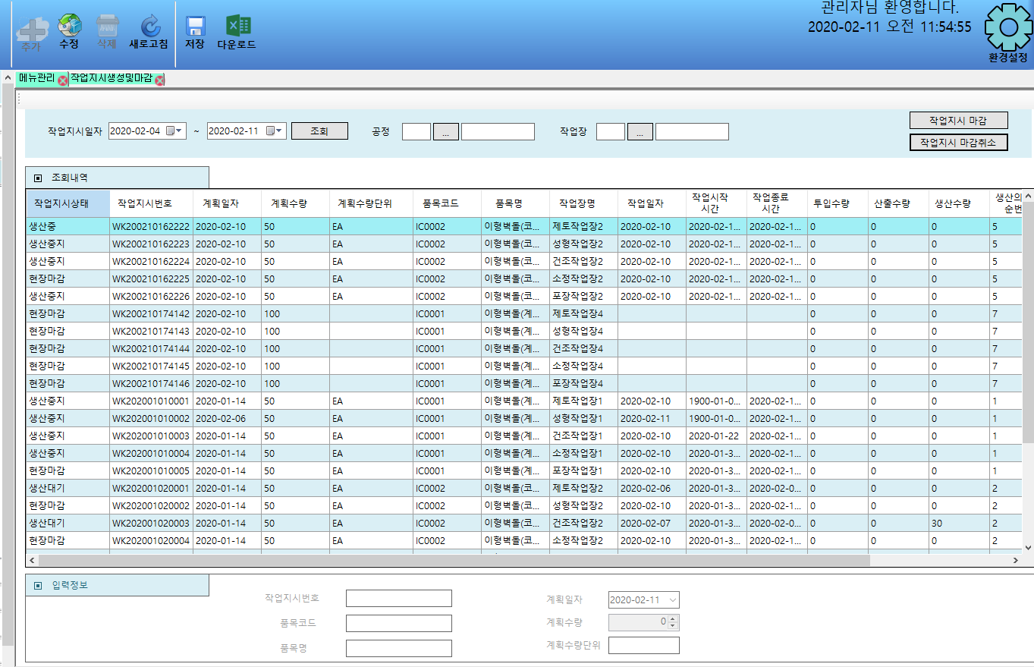
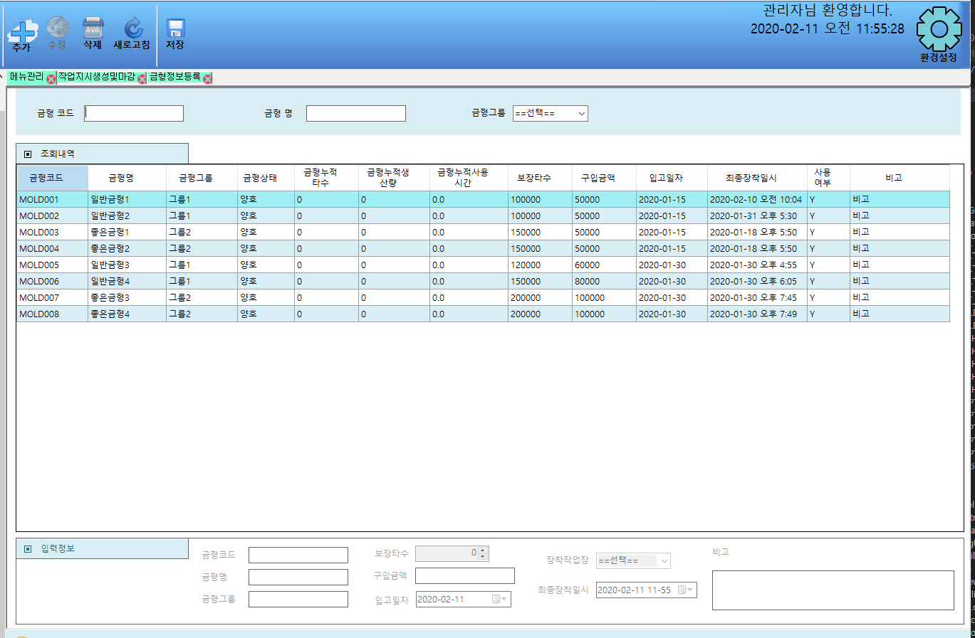
No. | Case | 시나리오 | 테스트 준비 | 예상 수행 결과 | 작성자 | 테스트 수행자 | 수행일 | 정상 | 오류 | 테스트 결과 | 조치 수행자 | 조치일자 | 오류사항 | 조치사항
1 | 작업지시생성 | 1. 생산의뢰목록이 조회된다. 2. 작업지시목록이 조회된다. 3. 작업지시목록이 없을 경우 작업지시를 생성한다. 4. 생산의뢰목록을 선택하여 다운로드 버튼을 클릭한다. 5. 생산의뢰목록을 선택하여 마감 버튼을 클릭한다. 6. 조건에 맞는 정보를 조회한다. | 생산의뢰데이터 작업지시데이터 | 생산의뢰 데이터가 존재 할 경우 생산의뢰 목록이 조회된다. 등록된 작업지시 목록이 조회 되거나 없을경우 추가버튼을 이용해 새로운 작업지시를 생성할 수 있다. 선택된 생산의뢰목록들을 Report형식으로 조회되고 인쇄버튼을 이용해 출력할 수 있다. 생산의뢰 목록의 의뢰상태를 마감 처리 하여 그리드 뷰에 나타낸다. | 김상영 | 김상영 | 2020-02-17 |  | O | 1.체크없이 의뢰목록 다운로드 진행시 의뢰목록의 내용이 표시 되지 않음 | 김상영 | 2020-02-17 | 1.체크없이 의뢰목록 다운로드 진행시 의뢰목록 생성안됨 | 생산의뢰 목록의 체크여부를 판단하여 체크가 되어있지 않을 경우 체크 필요 안내 메시지 출력
2 | 작업지시관리 | 1. 작업지시목록이 조회된다. 2. 작업지시목록을 마감/ 마감취소한다. 3. 작업지시목록의 계획을 수정한다. 4. 조건에 맞는 정보를 조회 한다. 5. 엑셀다운로드를 클릭한다. | 작업지시데이터 | 작업지시 목록이 조회된다. 수정버튼을 클릭하고 수정할 목록을 더블클릭하여 계획을 변경하고 저장한다. 작업지시 목록을 선택하여 작업지시상태를 마감 또는 마감취소 하여 나타낸다. 엑셀다운로드 버튼을 클릭하면 작업지시 목록들이 엑셀에서 출력된다. | 김상영 | 김상영 | 2020-02-17 | O
3 | 금형정보등록 | 1. 금형정보들이 조회된다. 2. 새로운 금형을 등록한다. 3. 조건에 맞는 정보를 조회한다. | 금형데이터 | 금형 목록이 조회된다. 추가 버튼을 클릭하여 금형 정보를 등록 할 수 있도록 입력정보를 활성화 하고 정보를 입력하여 등록 한다. | 김상영 | 김상영 | 2020-02-17 |  | O | 1. 금형등록시 장착 작업장 선택부분에서 성형과 관련없는 작업장 목록이 조회됨 | 김상영 | 2020-02-17 | 1.전체 작업장 목록이 조회됨 | 성형 작업장 목록만 조회되도록 수정
4 | 일지관리 | 1. 적재 / 성형 / 포장별 생산일자를 선택한다. 2. 선택한 일자의 적재 / 성형 / 포장 작업내역을 조회한다. 3. 조회한 내역을 출력한다. 4. 새로고침 클릭 시 조회 목록을 초기화 한다. | 작업실적데이터 | 작업과 생산일자를 선택하여 해당 일자의 작업내역을 조회한다. 조회된 내역을 출력한다. | 김상영 | 김상영 | 2020-02-20 |  | O | 1. 새로고침 버튼을 클릭하여도 조회내용이 초기화 되지 않음 | 김상영 | 2020-02-20 | 1. 새로고침 이벤트 발생안함 | 새로고침 이벤트를 등록하여 조회내역을 초기화 할 수 있도록 수정
5 | 차트조회 | 1. 웹사이트에서 차트조회 목록을 눌러 품목을 선택한다. 2. 선택한 품목의 생산현황 및 달성율을 조회한다. | 작업실적데이터 | 웹사이트에서 품목을 선택하여 해당 품목의 목표량, 생산량, 달성율을 조회한다. | 김상영 | 김상영 | 2020-02-20 | O

